お申込みの流れ
次世代シーケンス解析サービス（微生物群集解析） お申込みの流れと注意事項

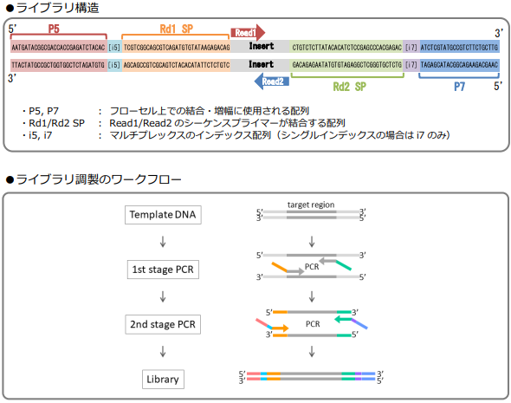
サンプル準備 | ● | 下記をご確認の上、サンプルをご用意ください。

 |  | <DNA抽出からご注文>

 |  |  | 【送付いただくサンプル】
 |  |  | サンプル種類 （※1） | 必要量 | 保管・輸送温度 （※2）
 |  |  | 汚泥 | 5～10mL | 冷蔵
 |  |  | 土壌 | 1～5g | 冷蔵
 |  |  | 糞便 | 0.2～0.5g | 冷凍
 |  |  | 唾液 | 0.2～1mL | 冷凍
 |  |  | ※1： 上記以外の試料につきましては、お問い合わせください。
 |  |  | ※2： 検体を冷凍で保存されている場合は、冷凍でお送りください。

 |  | <1st PCRからご注文>
 |  | ☑ | ご提供いただくサンプル ： 精製済みゲノムDNA
 |  | ☑ | 必要サンプル量 ： 150 ng 以上 (濃度：5 ng/μL 以上、液量：30 μL以上)
 |  | ※ | ゲノムDNAの濃度測定方法については、以下のQCガイドをご参照ください。
 |  |  | https://hssnet.co.jp/wp-content/uploads/2025/10/GenomeDNA_QCguide_240730.pdf

 |  | <2nd PCRからご注文>
 |  | ・ | ご注文が確定いたしましたら、弊社より 1st PCR Pimerをお送りいたします。
 |  | ・ | 「参考) PCRプロトコル」シートをご確認いただき、PCR増幅～PCR産物の精製を実施してください。
 |  | ☑ | ご提供いただくサンプル ： 精製済み1st PCR産物
 |  | ☑ | 必要サンプル量 ： 5 ng 以上 (濃度：0.2 ng/μL 以上、液量：20 μL以上)

 |  | <シーケンスからご注文>
 |  | ・ | ご注文が確定いたしましたら、弊社より 1st PCR Pimer と 2nd PCR Primer をお送りいたします。
 |  | ・ | 「参考) PCRプロトコル」シートをご確認いただき、PCR増幅～PCR産物の精製を実施してください。
 |  | ☑ | ご提供いただくサンプル ： 精製済み 2nd PCR 産物
 |  | ☑ | 必要サンプル量 ： 100 ng 以上 (濃度：10 nM 以上（5 ng/μL 以上）、液量：20 μL以上)
 |  | ※サンプル量が上記基準に満たない場合でも解析可能な場合がございますので、ご相談ください。

注文書送付 | ● | 本ファイルの「注文書」・「サンプル」・「インデックス」・「グラフ表示情報」シートに必要事項をご記入ください。

 | ● | ヒト由来試料(汎用培養細胞等は除く)のサンプルは必ず匿名化してください。
 |  | ※厚生労働省による「人を対象とする生命科学・医学系研究に関する倫理指針」に基づきます。

 | ● | 記入済みの注文書をEメールにて弊社までお送りください。

 |  | E-mail ： hss-ngs@hssnet.co.jp

サンプル発送 | ● | 下記注意事項をご確認の上発送してください。
 |  | ・輸送中のサンプルチューブの破損を防止する為、チューブボックスや50mLチューブ等にサンプルチューブを入れてください。
 |  | ・印刷した注文書をサンプルに同梱してください。
 |  | ・サンプルはドライアイスを充分量（右記参照）同梱し、必ず凍結状態でお送りください。
 |  | ・土日祝日のお受け取りはできませんのでご注意ください。
 |  | ※サンプル送付BOX（有料）のご利用を希望される場合はお問い合わせください。

 |  | <サンプル送付先>
 |  | 〒001-0932 北海道札幌市北区新川西2条1丁目2-1
 |  | 北海道システム・サイエンス株式会社 次世代シーケンス解析サービス担当
 |  | TEL (011)768-5901

 | ● | 紛失や配送遅延等の事故防止のため、サンプルご発送の際にメールにてお知らせください。

 |  | E-mail ： hss-ngs@hssnet.co.jp

品質検査 | ● | 受け入れサンプルの品質検査を行います。

 | ※ | 弊社推奨基準を満たさない場合、解析中止、もしくはサンプルの再提出をお願いすることがございます。
 | ※ | 1解析につき、2回までの品質検査は解析費用内で対応いたします。
 |  | 3回目以降の品質検査費用につきましては、追加費用が発生いたします。
 |  | （依頼分のサンプル数/回 となります。依頼サンプル数が「1」で2サンプル分の品質検査を一度に実施する場合でも、
 |  | 2回分のカウントとなりますのでご了承ください。）

作業開始 | ● | 作業を開始いたします。

注意事項 ※必ずお読みください※

●ご注文いただいたご注文の取り消しはサービス仕様上お受けできません。やむを得ない場合は実作業分の料金をご請求させて頂きます。

●製品の規格仕様・サービス内容等につきまして、予告なく変更することがございます。

●ヒト臨床サンプルの場合はインフォームドコンセントを得ていることをご確認の上、注文書にご入力ください。

●感染性のあるサンプル(HCV・HIVなど)の受け入れは当社では行っておりません。

●本受託解析サービスは、試験研究を目的にご利用下さい。その他の目的（医療品・食品の製造・品質管理や医療診断など）には使用しないでください。

●ご提供いただくサンプルは、文部科学省が「遺伝子組換え生物等の使用等の規制による生物の多様性の確保に関する法律」（カルタヘナ法）
におけるP1レベルのサンプルに限らせて頂きます。

●サンプルおよびライブラリ（調製済サンプル）、解析データの保管は行っておりません。
ご提供いただきましたサンプルおよびライブラリ（調製済サンプル）、解析データは納品後2週間保管の後、破棄させて頂きますので予めご了承下さい。

●弊社の誤りに起因する誤送および解析結果に関するクレームを除き、解析結果に対する責任を負いかねます。

●本受託解析サービスにより得られた結果が原因となり生じた損失・損害等について、サービスの仕様上、責任を負いかねます。

●ご提供・ご指示いただくサンプルや手法から生じる工業所有権・安全性などの問題については、一切責任を負いかねます。

●サンプルに由来する原因（※）により、ライブラリ回収量が弊社基準を満たさない場合、ラン開始前にご相談させて頂きます。
また、ライブラリ再調製の際には追加費用が発生いたします。予めご了承ください。

※サンプルに由来する原因について：
ご提供いただいたサンプル量が必要量に満たない場合、サンプルの分解が見られる場合、サンプルの精製度が低い場合、
サンプルにNanodrop、Qubit、電気泳動で検出できない夾雑物が含まれる場合、などがございます。
上記現象が見られる場合に、ライブラリ回収量が少なくなる可能性がございます。また、品質検査を通過しましても、ライブラリが得られない
場合がございます。原因が同定できないケースもございますので、予めご了承ください。

●取得データについて、150 paired-end シーケンスでは平均Q30≧80%を目安に納品させて頂きます。なお、装置の特性上、読み取り長の後半部分や
一部のサイクルにおいて、クオリティの低下が発生することがございますが、平均Q30が上記基準を満たす場合には納品となります。
また、small RNA、Amplicon、AT/GC-richなどの塩基組成に偏りのある場合、その他特殊なサンプルにつきましては
対象外となっており、上記基準によらず納品させて頂きます。

●使用装置および関連試薬のバージョンは、予告なく変更される場合がございます。予めご了承ください。

●使用装置の故障および関連試薬の不具合などにより、納期に遅延が生じる場合ございます。

サンプル
受注番号（弊社記入欄） ：

次世代シーケンス解析サービス（微生物群集解析） サンプル情報

 | 【サンプル情報】

 | ●弊社では、新型コロナウイルス・インフルエンザウイルスのPCR検査用オリゴを製造しているため、鋳型となり得る核酸の受け入れを中止しております。恐れ入りますが、サンプルに関して下記をご確認の上、チェックをお入れください。（必須）
 |  | 本サンプルは【SARS-CoV-2】および【Influenza A/B virus】由来の核酸を含みません。

 | ●ヒト由来試料(汎用培養細胞等は除く)である場合、倫理委員会の承認を得ておりますでしょうか。（必須）

 |  | ヒト由来試料ではない (または汎用培養細胞等からの試料である）。

 |  | ヒト由来遺伝情報であり、倫理委員会の承認（インフォームド・コンセント）を得ている。

 |  | ＜ヒト由来試料の定義について＞
 |  | 厚生労働省による「人を対象とする生命科学・医学系研究に関する倫理指針」の定義に従います。
 |  | 詳細は「第２ 用語の定義」「第３ 適用範囲」をご参照ください。（2021年9月時点）

 | ●サンプルの由来についてご記入ください。 例) マウス糞便、土壌 など

【「プライマー種類」の選択に関して 】
プライマー種類の選択欄では、解析対象領域のPCR増幅に使用されたプライマー配列をご教示ください。
弊社より提供させて頂いた下記①~④のプライマーをご利用のお客様は、プルダウンメニューよりご選択頂けます。
①~④に該当しないお客様は、⑤を選択の上、ご利用頂いたプライマー配列のご記入をお願いいたします。
① 16SrRNA V3-V4(真正細菌に広く対応)
341F: [ 指定配列1 ]-CCTACGGGNGGCWGCAG
805R: [ 指定配列2 ]-GACTACHVGGGTATCTAATCC
Reference) Herlemann, Daniel PR, et al. The ISME journal 5.10 (2011): 1571-1579.
② 16SrRNA V3-V4(真正細菌・古細菌の両方に対応)
341F': [ 指定配列1 ]-CCTAHGGGRBGCAGCAG
805R : [ 指定配列2 ]-GACTACHVGGGTATCTAATCC
Reference) Hugerth, Luisa W., et al. Applied and environmental microbiology 80.16 (2014): 5116-5123.
③ 16SrRNA V3-V4(植物葉緑体由来の増幅を低減)
335F: [ 指定配列1 ]-CADACTCCTACGGGAGGC
769R: [ 指定配列2 ]-ATCCTGTTTGMTMCCCVCRC
Reference) Dorn-In, Samart, et al. Journal of microbiological methods 113 (2015): 50-56.
④ fungi ITS1(真菌に対応)
ITS1-F_KYO1: [ 指定配列1 ]-CTHGGTCATTTAGAGGAASTAA
ITS2_KYO2 : [ 指定配列2 ]-TTYRCTRCGTTCTTCATC
Reference) Toju, Hirokazu, et al. PloS one 7.7 (2012): e40863.
⑤ 上記①~④以外のプライマーをご利用頂く場合
使用されたいプライマー配列の5’末端に、弊社指定のリンカー配列を追加したPCRプライマーで1st PCRを実施してください。 （ターゲット領域は300bp～450bpとなるように設計ください。）
FW： [ 指定配列1 ]-[ Taeget Fw Primer ]
RV： [ 指定配列2 ]-[ Taeget Rv Primer ]
※ 弊社指定リンカー配列
指定配列1 : 5'-[ TCGTCGGCAGCGTCAGATGTGTATAAGAGACAG ]-3’
指定配列2 : 5'-[ GTCTCGTGGGCTCGGAGATGTGTATAAGAGACAG ]-3’
 | ●プライマーの種類をご選択ください。
 | プルダウンよりご選択ください

 | ●プライマーの種類：「その他のターゲット領域」をご選択いただいた場合は、以下をご記入ください。
 | （プライマー①～④をご利用の場合には、以下は自動入力されます。）
 | Forward Primer (5'→3') |  | TCGTCGGCAGCGTCAGATGTGTATAAGAGACAG- |  | 上記「プライマーの種類」をご選択ください。
 | Reverse Primer (5'→3') |  | GTCTCGTGGGCTCGGAGATGTGTATAAGAGACAG- |  | 上記「プライマーの種類」をご選択ください。
 | インサートサイズ |  | - |  | 増幅対象生物 | -
 | 1st PCR 産物サイズ |  | -
 | 2nd PCR 産物サイズ |  | -

 | 【サンプルリスト】

 | サンプル名は、解析処理の都合上、以下の条件を満たす名称としてください。
 | ●1文字目は英字 ●8文字以下 ●半角英数のみ （記号はアンダーバー「 _ 」のみ）
 | ※上記条件を満たさない名称の場合には、異なる文字に変換させていただく場合がございます。

 | No | チューブ記載名 | サンプル名 | 濃度 (ng/μL) | 液量 (μL) | サンプル量 (μg) | 管理番号 （弊社記入欄）
 |  | ※実際のチューブに記載されている名称と一致させてください。 | ※ 1 文字目は英字 / 8 文字以下 /半角英数のみ / 記号は「_」のみ
 | 1 |  |  |  |  | 0.00
 | 2 |  |  |  |  | 0.00
 | 3 |  |  |  |  | 0.00
 | 4 |  |  |  |  | 0.00
 | 5 |  |  |  |  | 0.00
 | 6 |  |  |  |  | 0.00
 | 7 |  |  |  |  | 0.00
 | 8 |  |  |  |  | 0.00
 | 9 |  |  |  |  | 0.00
 | 10 |  |  |  |  | 0.00
 | 11 |  |  |  |  | 0.00
 | 12 |  |  |  |  | 0.00
 | 13 |  |  |  |  | 0.00
 | 14 |  |  |  |  | 0.00
 | 15 |  |  |  |  | 0.00
 | 16 |  |  |  |  | 0.00
 | →続いて「グラフ表示情報」のシートにもご記入ください。※「インデックス」シートへのご入力は不要です※

グラフ表示情報
受注番号（弊社記入欄） ：

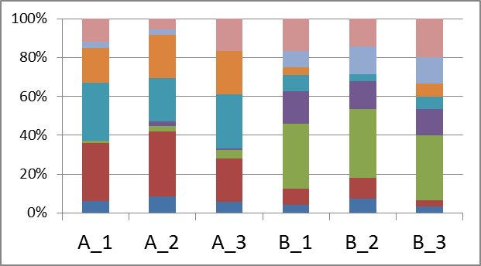
【1】サンプル名
サンプル名は、半角英数8文字以内 (1文字目は英字、記号はアンダーバーのみ) としてください。
上記条件を満たさないサンプル名につきましては、解析時に適宜名称を調整させて頂きます。
【2】サンプルの並び順
グラフに表示するサンプルの表示順序 (※下の <データ例> 参照) につきまして、ご希望の順番を左の【サンプルリスト】に記入してください。
<データ例>
<サンプルリスト記入例>
次世代シーケンス解析サービス（微生物群集解析） グラフ表示情報
 | 群集解析では、各サンプルの菌叢構成をグラフにまとめたHTML形式ファイルを納品致します。
 | 右の解説をご確認の上、サンプル・グループ情報を下記にご記入ください。

 | 【サンプルリスト】
 | サンプルを並べたい順番通りに「サンプル表示順」の数字を変更してください。
 | グループがある場合は、各サンプルに対応するグループ名をご記入ください。
 | サンプル名 ※「サンプル」シートと同一の 名称にしてください。 | サンプル表示順 | グループ名 ※1文字目は英字/8文字以下/半角英数 （記号はアンダーバー「_」のみ」）
 |  | 1
 |  | 2
 |  | 3
 |  | 4
 |  | 5
 |  | 6
 |  | 7
 |  | 8
 |  | 9
 |  | 10
 |  | 11
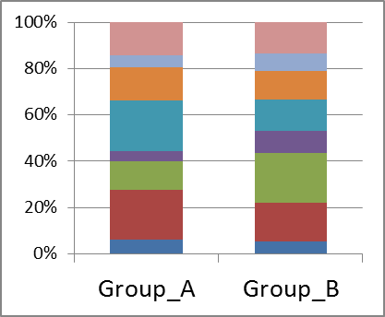
【3】グループ情報
複数サンプルをまとめたグループごとの集計 (※下の <データ例> 参照) も希望される場合には、各サンプルのグループ情報を記入してください。
・ グループ名は半角英数8字以内 (1文字目は英字、記号はアンダーバーのみ) としてください。
上記条件を満たさないグループ名につきましては、解析時に適宜名称を調整させて頂きます。
・ グラフに表示するグループの並び順につきましては、【グループリスト】に記入してください。
※2パターン以上のグループ分けをご希望の場合は、追加費用となります。
※グループが無い場合は、空欄で構いません。
<サンプルシート記入例>
<データ例>
<グループシート記入例>
 |  | 12
 |  | 13
 |  | 14
 |  | 15
 |  | 16
 |  | 17
 |  | 18
 |  | 19
 |  | 20
 |  | 21
 |  | 22
 |  | 23
 |  | 24
 | ※サンプル数が多い場合は、行を追加してご記入ください。

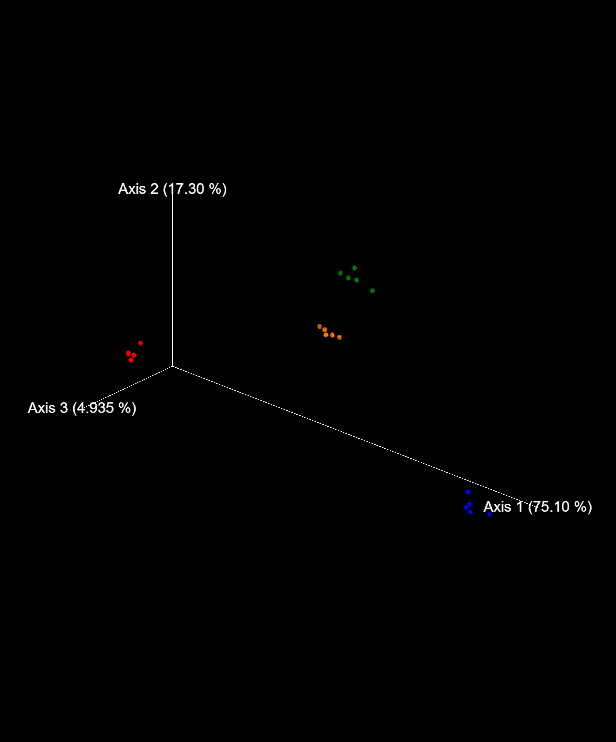
【4】PCoA・群集構造の有意差検定
3サンプル以上の解析ではPCoAプロットが標準出力となります。解析サンプルが複数のグループを構成する場合は、グループ毎に色分けされたプロットの表示も可能です。
また、1グループに2サンプル以上が含まれ、且つ、2グループ以上で構成される解析では、PCoAプロットと合わせてPERMANOVAによる群集構造の有意差検定も実施します。
※PERMANOVAでは、解析の性質上、1サンプルしか存在しないグループは自動的に除外されます。
<サンプルシート記入例>
<データ例>
 | 【グループリスト】
 | グループを並べたい順番通りに「グループ表示順」の数字を変更してください。
 | グループ名 ※上の「グループ名」と同一の 名称にしてください。 | グループ表示順
 |  | 1
 |  | 2
 |  | 3
 |  | 4
 |  | 5
 |  | 6
 |  | 7
 |  | 8
 |  | 9
 |  | 10
 |  | 11
 |  | 12
 |  | 13
 |  | 14
 |  | 15
 |  | 16
 | ※サンプル数が多い場合は、行を追加してご記入ください。

参考) PCRプロトコル
16S Metagenomic Sequencing Library Preparation Guide
Preparing 16S Ribosomal RNA Gene Amplicons for the Illumina MiSeq System

 | ご準備いただくもの

 |  | サンプル
 |  |  |  | 品名 | 必要量
 |  |  |  | Microbial Genomic DNA (5 ng/µL in 10 mM Tris pH 8.5) | 2.5 µL /サンプル

【PCR 酵素について】
Illumina プロトコルに記載されている KAPA HiFi polymerase を推奨しておりますが，その他の酵素も使用可能でございます。
その他の酵素を使用される場合には，下記の点にご留意頂き酵素をご選択ください。
● ハイフィデリティであること
● PCR 産物が平滑末端であること（3' 末端への A 付加等がないこと）
※ 2nd PCR まで実施される場合のみ
また，PCR 条件のエクステンションの温度と時間はご使用の酵素に合わせて適宜ご変更ください。
☆使用可能な他の酵素例☆
・NEBNext® Q5® Hot Start HiFi PCR Master Mix（NEB）
・Herculase II Fusion DNA Polymerases（Agilent）
・PrimeSTAR® HS DNA Polymerase（TaKaRa）
 |  | 試薬・消耗品
 |  |  |  | 品名 | 必要量
 |  |  |  | KAPA HiFi HotStart ReadyMix (2X)(KAPA Biosystems, part # KK2601) | 12.5 µL /サンプル
 |  |  |  | 10 mM Tris pH 8.5(General lab supplier) | 52.5 µL /サンプル
 |  |  |  | Agencourt AMPure XP 60 ml kit (Beckman Coulter Genomics, part # A63881) | 20 µL /サンプル
 |  |  |  | Freshly Prepared 80% Ethanol (EtOH)(Sigma‐Aldrich, part # E7023) | 400 µL /サンプル
 |  |  |  | 96‐well 0.2 ml skirtless PCR plates(Bio‐Rad, part # MSP‐9601) | 2 枚/～96サンプル
 |  |  |  | Microseal ‘A’ adhesive seals(Bio‐Rad, part # MSA‐5001)
 |  |  |  | [オプション] Agilent DNA 1000 Kit(Agilent, part # 5067‐1504) | 1 枚/～12サンプル
 |  |  |  | [オプション] Microseal ‘B’ adhesive seals(Bio‐Rad, part # MSB‐1001)
 |  |  |  | [オプション] 96‐well storage plates, round well, 0.8 ml (“MIDI” plate) (Fisher Scientific, part # AB‐0859) | 1 枚/～96サンプル
 |  |  |  | 1.7 ml microcentrifuge tubes(General lab supplier)
 |  |  |  | 10 µL barrier pipette tips(General lab supplier)
 |  |  |  | 10 µL multichannel pipettes(General lab supplier)
 |  |  |  | 10 µL single channel pipettes(General lab supplier)
 |  |  |  | 20 µL barrier pipette tips(General lab supplier)
 |  |  |  | 20 µL multichannel pipettes(General lab supplier)
 |  |  |  | 20 µL single channel pipettes(General lab supplier)
 |  |  |  | 200 µL barrier pipette tips(General lab supplier)
 |  |  |  | 200 µL multichannel pipettes(General lab supplier)
 |  |  |  | 200 µL single channel pipettes(General lab supplier)
 |  |  |  | 1000 µL barrier pipette tips(General lab supplier)
 |  |  |  | 1000 µL multichannel pipettes(General lab supplier)
 |  |  |  | 1000 µL single channel pipettes(General lab supplier)
 |  |  |  | RNase/DNase‐free multichannel reagent reservoirs, disposable (VWR, part # 89094‐658)
 |  |  |  | PCR grade water(General lab supplier) | 10 µL /サンプル

 |  | 機器
 |  |  |  | 品名
 |  |  |  | 2.5 L ice bucket(General lab supplier)
 |  |  |  | 96‐well thermal cycler (with heated lid)(General lab supplier)
 |  |  |  | Magnetic stand‐96(Life Technologies, catalog # AM10027)
 |  |  |  | Microplate centrifuge(General lab supplier)
 |  |  |  | [オプション] 2100 Bioanalyzer Desktop System(Agilent, part # G2940CA)
 |  |  |  | [オプション] High Speed Micro Plate Shaker(VWR, catalog # 13500‐890 (110V/120V) or VWR, catalog # 14216‐214 (230V)

 | 弊社提供品
 |  |  |  | 品名 | 必要量
 |  |  |  | Amplicon PCR Forward Primer(10 µM)※1 | 0.5 µL /サンプル※2
 |  |  |  | Amplicon PCR Reverse Primer(10 µM)※1 | 0.5 µL /サンプル※2
 |  |  |  | ※1：PCR で使用する際の濃度は 1 µM となります。ご使用になる前に 10 倍希釈をお願いいたします。
 |  |  |  | ※2：プライマー濃度が 10 µM の場合の必要量となります。実際には 1 µM のプライマーを 5 µL 使用いたします。

 |  |  |  | プライマー配列情報
 |  |  |  | Amplicon PCR Forward Primer：
 |  |  |  | 5’ TCGTCGGCAGCGTCAGATGTGTATAAGAGACAG‐[ターゲット領域特異的配列]※3
 |  |  |  | Amplicon PCR Reverse Primer：
 |  |  |  | 5’ GTCTCGTGGGCTCGGAGATGTGTATAAGAGACAG‐[ターゲット領域特異的配列]※3
 |  |  |  | ※3：[ ]内がターゲット領域特異的配列でございます。
 |  |  |  | ターゲット領域特異的配列詳細情報は「1stPCRプライマー情報」シートをご参照ください。

 | 作業手順

 |  | 1.1st PCR増幅

 |  |  | サンプル・試薬・消耗品
 |  |  |  | 品名 | 必要量
 |  |  |  | Microbial Genomic DNA (5 ng/µL in 10 mM Tris pH 8.5) | 2.5 µL /サンプル
 |  |  |  | Amplicon PCR Forward Primer(1µM)※4 | 5 µL /サンプル
 |  |  |  | Amplicon PCR Reverse Primer(1µM)※4 | 5 µL /サンプル
 |  |  |  | KAPA HiFi HotStart ReadyMix (2X)(KAPA Biosystems, part # KK2601) | 12.5 µL /サンプル
 |  |  |  | Microseal ‘A’ adhesive seals(Bio‐Rad, part # MSA‐5001)
 |  |  |  | 96‐well 0.2 ml skirtless PCR plates(Bio‐Rad, part # MSP‐9601) | 1 枚
 |  |  |  | [オプション] Agilent DNA 1000 Kit(Agilent, part # 5067‐1504)
 |  |  |  | ※4：弊社より提供するプライマー濃度は 10 µM でございます。ご使用になる前に 10 倍希釈をお願いいたします。
 |  | 工程
 |  | 1 |  | サーマルサイクラーをセットする
 |  |  |  | 95℃ 3分
 |  |  |  | 95℃ 30秒
 |  |  |  | 55℃※5 30秒 25 サイクル
 |  |  |  | 72℃ 30秒
 |  |  |  | 72℃ 5分
 |  |  |  | 4℃ ∞
 |  |  |  | ※5：1st PCR プライマーの種類が「その他のターゲット領域」の場合は、設計されたターゲット領域特異的配列の
 |  |  |  | Tm 値に合わせてアニーリング温度の変更をお願いいたします。
 |  | 2 | 下記試薬を混合する
 |  |  |  | 試薬名 | vol(µL）/サンプル | × |  | （サンプル数×1.1）
 |  |  |  | Amplicon PCR Forward Primer(1µM)※4 | 5 |  | 0 | µL
 |  |  |  | Amplicon PCR Reverse Primer(1µM)※4 | 5 |  | 0 | µL
 |  |  |  | 2x KAPA HiFi HotStart ReadyMix | 12.5 |  | 0 | µL
 |  |  |  | 計 | 22.5 |  | 0 | µL
 |  |  |  | ※4：弊社より提供するプライマー濃度は 10 µM でございます。ご使用になる前に 10 倍希釈をお願いいたします。
 |  | 3 |  | 工程 2 にて作製したマスターミックスを 22.5 µL ずつ PCR プレート に分注する
 |  | 4 |  | Microbial Genomic DNA (5 ng/µL in 10 mM Tris pH 8.5) 2.5 µL をマスターミックス入り PCR プレートに加え，混合する
 |  | 5 |  | シール（またはキャップ）をして，スピンダウン
 |  | 6 |  | 工程 5 の PCR プレートをサーマルサイクラーにセットする
 |  |  |  | 95℃ 3分
 |  |  |  | 95℃ 30秒
 |  |  |  | 55℃※5 30秒 25 サイクル
 |  |  |  | 72℃ 30秒
 |  |  |  | 72℃ 5分
 |  |  |  | 4℃ ∞
 |  |  |  | ※5：1st PCR プライマーの種類が「その他のターゲット領域」の場合は、設計されたターゲット領域特異的配列の
 |  |  |  | Tm 値に合わせてアニーリング温度の変更をお願いいたします。
 |  | 7 |  | 〔オプション〕PCR産物 1µL を Bioanalyzer DNA 1000 chip にて測定
 |  |  |  | サイズ：400 bp ～ 550 bp であることをご確認ください。
 |  |  |  | 図1：PCR増幅後のBioanalyzer 泳動図

 |  | 8 |  | 次工程「2.1st PCR産物の精製」を行う

 |  | 2.1st PCR産物の精製

 |  |  | 試薬・消耗品
 |  |  |  | 品名 | 必要量
 |  |  |  | 10 mM Tris pH 8.5(General lab supplier) | 52.5 µL /サンプル
 |  |  |  | Agencourt AMPure XP 60 ml kit (Beckman Coulter Genomics, part # A63881) | 20 µL /サンプル
 |  |  |  | Freshly Prepared 80% Ethanol (EtOH)(Sigma‐Aldrich, part # E7023) | 400 µL /サンプル
 |  |  |  | 96‐well 0.2 ml skirtless PCR plates(Bio‐Rad, part # MSP‐9601) | 1 枚
 |  |  |  | 1.7 ml microcentrifuge tubes(General lab supplier)
 |  |  |  | [オプション] Microseal ‘B’ adhesive seals(Bio‐Rad, part # MSB‐1001)
 |  |  |  | [オプション] 96‐well storage plates, round well, 0.8 ml (“MIDI” plate) (Fisher Scientific, part # AB‐0859) | 1 枚

 |  | 工程
 |  | 1 |  | AMPure XP ビーズを室温に戻す（約 30分）
 |  | 2 |  | PCR 増幅後のプレートを 1,000 x g，20 ℃，1 分 にて遠心する
 |  | 3 |  | 慎重にシールを剥がす
 |  | 4 |  | 〔オプション-混合にシェーカーを使用する場合〕マルチチャンネル ピペットを 25 µL にセットし，
 |  |  |  | PCR 産物全量を MIDI プレートへ移す（チップはサンプル毎に交換）
 |  |  |  | ※シェーカーを使用しない場合は，上記工程は行わない
 |  | 5 |  | AMPure XP ビーズを 30 秒 ボルテックス（ビーズが均一になるまで）
 |  | 6 |  | AMPure XP ビーズ 20 µL を PCR 産物に加える（チップはサンプル毎に交換）
 |  | 7 |  | PCR 産物とAMPure XP ビーズをピペッティング（10 回）により混合
 |  |  |  | または，
 |  |  |  | 〔オプション-混合にシェーカーを使用する場合〕MIDI プレートにシールをして 1,800 rpm，2 分で混合
 |  | 8 |  | 室温で 5 分 静置
 |  | 9 |  | マグネティックスタンドにセットし，2 分 静置（上清が透明になるまで）
 |  | 10 |  | 上清を取り除く（チップはサンプル毎に交換）
...

